Deckblatt


 | Statistik über internationalen Dienstleistungshandel nach Modes of Supply

 | MOS

 | August 2025

Hinweise
Hinweise

 | Das Tabellenblatt "Art der Erbringung" lässt sich nach Land / Ländergruppe und Berichtsjahr individualisieren. Mittels des Pfeils rechts neben den markierten Zellen können die gewünschten Ausprägungen über eine Dropdownliste ausgewählt werden:

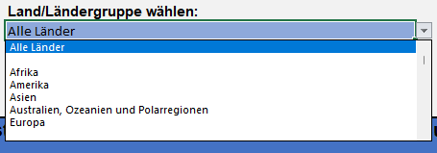

 |  | Zum aktuellen Zeitpunkt stehen ausschließlich Daten für das Berichtsjahr 2023 zur Verfügung.

 | Bei publizistischer Verwertung wird um die Angabe der Quelle gebeten.

